Sayfa1
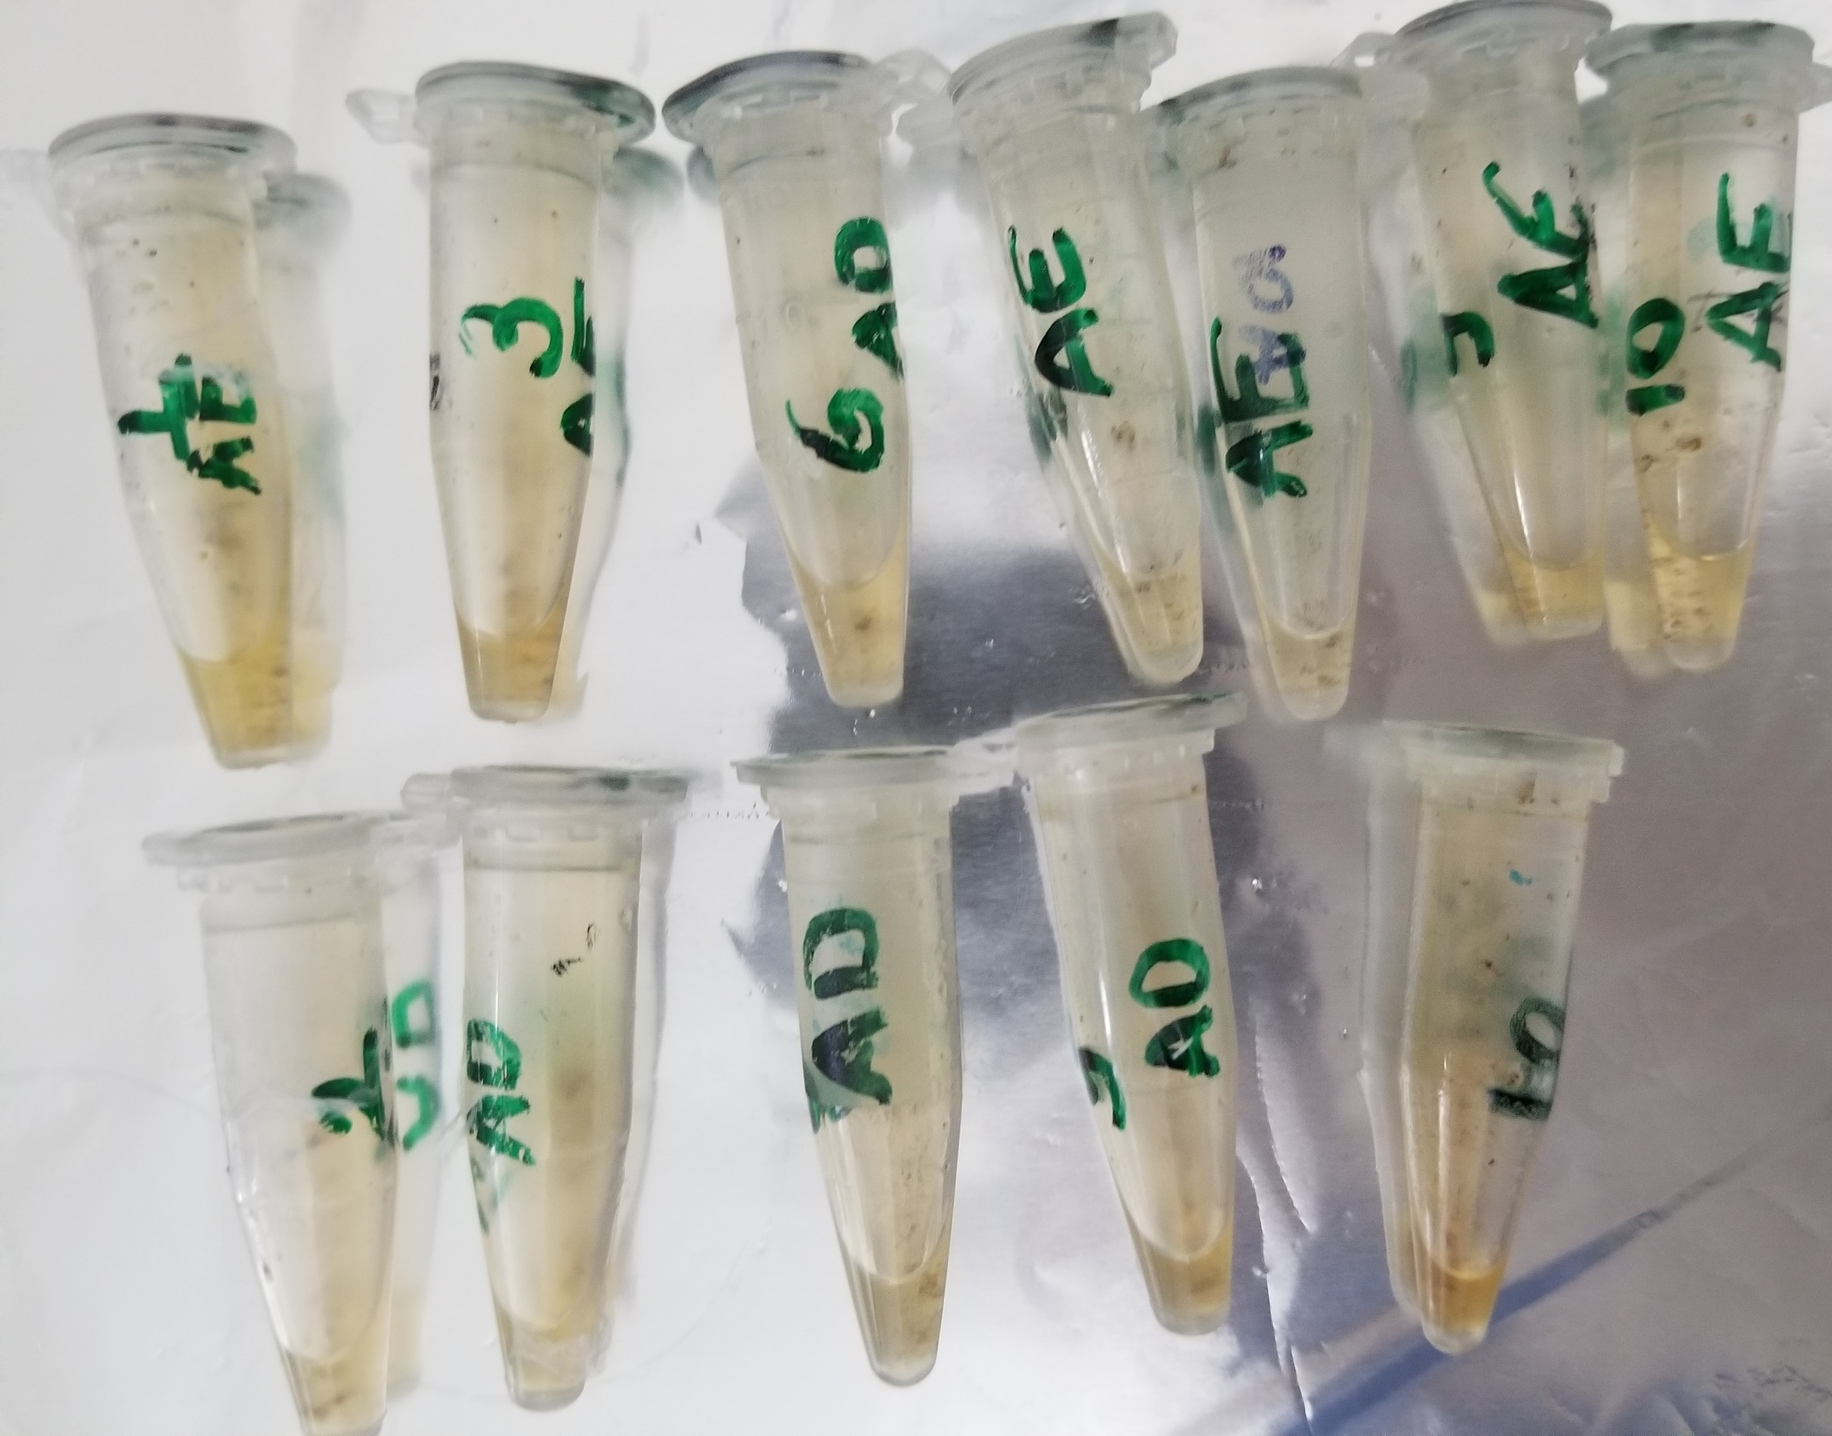
Numuneler | Catalase
1AE | 541
3AE | 697
5AE | 486
7AE | 495
9AE | 501
10AE | 446
2AD | 570
4AD | 502
6AD | 487
8AD | 529
9AD | 591
10AD | 577

